Sheet1

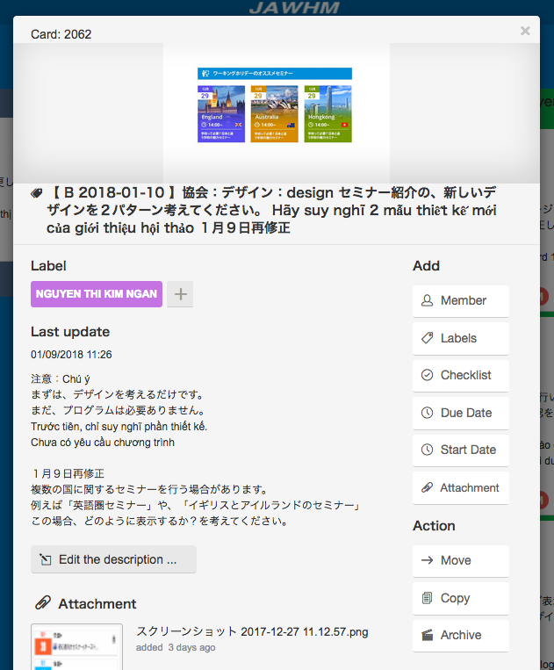

Important
Urgent

Important
これを追加
Thêm cái này
Urgent

これを追加
Thêm cái này

